USD
订单号 | 入住日期 | 离店日期 | 应收 |  |  |  | ，
999228142151567 | 2024-02-15 | 2024-02-19 | 463.91 | 589.33 | 4138019 | -125.42 | ，4138019 | 直采 | 本期扣款920元
29949577288 | 2024-02-18 | 2024-02-20 | 650.54 | 789.54 | 4651970 | -139 | ，4651970 | 直采 | 本期扣款1000元
30035930635 | 2024-02-18 | 2024-02-23 | 125.36 | 125.04 | 4665874 | 0.32 | ，4665874 | 直采
999230170925574 | 2024-02-16 | 2024-02-21 | 293.29 | 293.09 | 4697361 | 0.2 | ，4697361 | 直采

 |  |  | 112337.16

A240226165444481 |  | 111907.73 | 4025880.59
A240226165611481 |  | 429.43 | 15448.74
USD / THB 当前参考汇率: 35.975 |  | 112337.16 | 4041329.33
总计： 112337.16 USD/ 4041329.33 THB

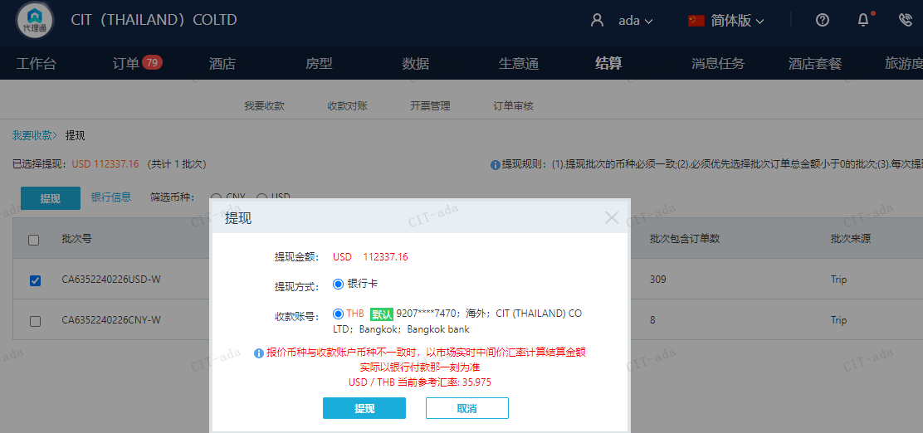

CNY
订单号 | 入住日期 | 离店日期 | 应收 |  |  |  | ，
999228213687943 | 2024-02-15 | 2024-02-19 | 400 | #N/A | 4138019 | #N/A | ，4138019 | #N/A | A240226165444481 | 本期收回920元
999228234519231 | 2024-02-15 | 2024-02-19 | 520 | #N/A | 4138019 | #N/A | ，4138019 | #N/A | A240226165444481 | 本期收回920元
999230013547589 | 2024-02-17 | 2024-02-19 | 700 | #N/A | 4651970 | #N/A | ，4651970 | #N/A | 特殊要求:此单是29949577288的补款单 | 本期收回1000元
999230016128486 | 2024-02-17 | 2024-02-19 | 300 | #N/A | 4651970 | #N/A | ，4651970 | #N/A | 特殊要求:此单是29949577288修改日期的补款单共计300元，之前已另外下补款单30013547571共计700元，合计1000元，烦请贵司尽快申请 。 | 本期收回1000元

 |  |  | 1920

A240311103442481 |  | 920 | 4592.08
A240311103639481 |  | 1000 | 4991.38
CNY / THB 当前参考汇率: 4.991383879 |  | 1920 | 9583.46
总计： 1920 CNY/ 9583.46 THB |  |  |  |  |  | 4511.98
 |  |  |  |  |  | 4511.98

